Etude Structure Primaire
 |  |  | Etude Structure primaire

 |  |  |  |  |  |  |  |  | Code Couleur | Une case a la couleur de la catégorie la plus restrictive qu'elle respecte

 |  |  |  |  |  |  | Dans Catalogue | Tout Confondu
Présent dans la Catalogue ? | diamètre mm | épaisseur mm | section mm^2 | Igz (mm^4) | Masse (kg/m) | Utilisé chez Optimus ? | Le plus optimal et autorisée par le règlement | Le plus optimal et autorisée par le règlement | Cross section minimale |  | Epaisseur minimale |  | Igz minimale
OK | 10 | 0.8 | 23.12212193 | 246.48181978 | 0.18 |  |  |  | 175 | mm^2 | 2 | mm | 11320 | mm4
OK | 12 | 1.5 | 49.480084294 | 695.81368538 | 0.39 |  |  |  | 119 | mm^2 | 1.2 | mm | 8509 | mm4
OK | 15 | 1.5 | 63.617251235 | 1467.1728566 | 0.5 |  |  |  | 91 | mm^2 | 1.2 | mm | 6695 | mm4
OK | 18 | 1 | 53.407075111 | 1936.0064728 | 0.42 |  |  |  |  | Pas réglementé pour la Primary Structure
OK | 18 | 1.5 | 77.754418176 | 2667.9484737 | 0.61
OK | 20 | 1.5 | 87.179196137 | 3754.1541337 | 0.7
OK | 22 | 1.5 | 96.603974098 | 5101.897382 | 0.76
OK | 22 | 2 | 125.66370614 | 6346.0171603 | 0.99
 | 23 | 1.5 | 101.31636308 | 5882.6813312 | 0.7975210886
 | 23 | 2 | 131.94689145 | 7339.5458369 | 1.0386321154
 | 24 | 1.5 | 106.02875206 | 6739.4525527 | 0.83461509273
OK | 25 | 1.5 | 110.74114104 | 7675.7453383 | 0.88
OK | 25 | 2 | 144.51326207 | 9628.1960851 | 1.13
 | 25.4 | 1.2 | 91.23185066 | 6695.0493607 | 0.71813991978
 | 25.4 | 1.6 | 119.63184825 | 8508.8152067 | 0.94169311795
 | 26 | 1.5 | 115.45353002 | 8695.0939796 | 0.90880310097
 | 26 | 2 | 150.79644737 | 10932.742434 | 1.1870081319
 | 27 | 1.5 | 120.165919 | 9801.0327684 | 0.94589710509
 | 25 | 2.5 | 176.71458676 | 11320.778215 | 1.3910251545
 | 27 | 2 | 157.07963268 | 12350.386119 | 1.236466804
OK | 28 | 1.5 | 124.87830798 | 10997.095997 | 0.98
OK | 28 | 2 | 163.36281799 | 13885.839529 | 1.28
OK | 30 | 1.5 | 134.30308594 | 13673.732937 | 1.05
OK | 30 | 2 | 175.9291886 | 17329.025077 | 1.4
OK | 32 | 2 | 188.49555922 | 21299.998191 | 1.5
OK | 35 | 1.5 | 157.86503084 | 22189.903398 | 1.24 |  |  |  |  | Minimum requirements of frame
OK | 35 | 2 | 207.34511514 | 28328.526356 | 1.63
OK | 35 | 2.5 | 255.2544031 | 33900.975412 | 2
OK | 35 | 3 | 301.59289474 | 38943.182534 | 2.37

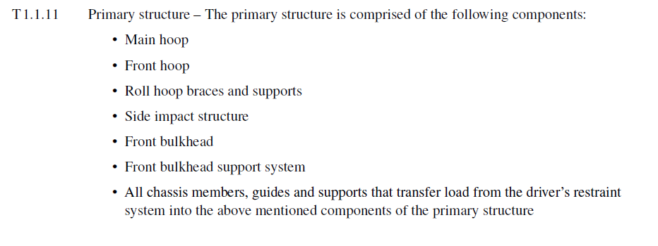
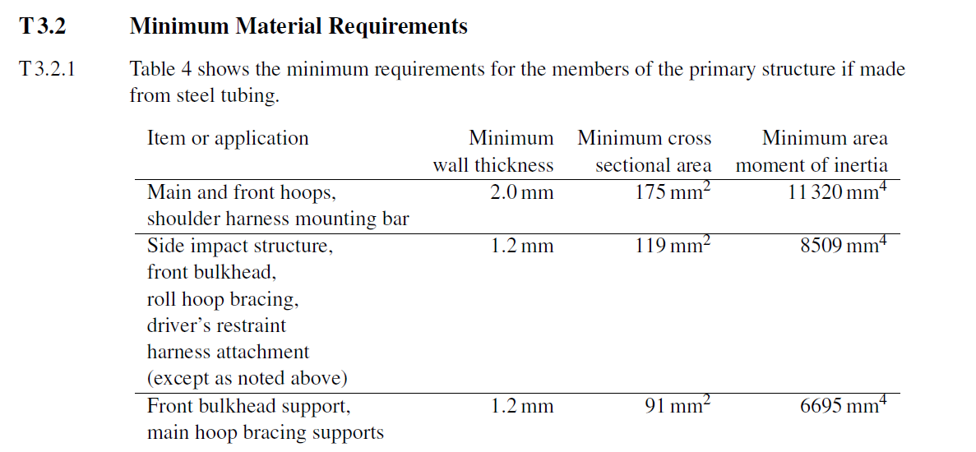

Fait par : | Robin CLAMENS & Calixthe MATTEI

v2.2
2020-04-04
Véhicule | Invictus

